ERD_Table
ERD | Table

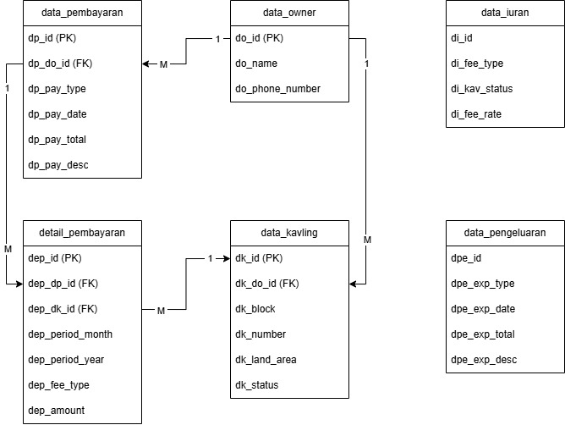
 | Table : data_owner |  |  | Table : data_iuran

 | Name | Parameter | Type | Name | Parameter | Type
 | Owner ID | do_id (PK) | int (auto-increment) | Iuran ID | di_id (PK) | int (auto-increment)
 | Owner Name | do_name | varchar | Kvaling Status | di_kav_status | varchar
 | Owner Phone Number | do_phone_number | varchar | Contribution Type | di_cntb_type | varchar
 |  |  |  | Contribution Fee | di_cntb_rate | numeric

 | Table : data_kavling
 |  |  |  | Table : data_pengeluaran
 | Name | Parameter | Type
 | Kavling ID | dk_id (PK) | int (auto-increment) | Name | Parameter | Type
 | Owner ID | dk_do_id (FK) | int | Expense ID | dpe_id | int (auto-increment)
 | Block | dk_block | varchar | Expense Type | dpe_exp_type | int
 | Number | dk_number | int | Expense Date | dpe_exp_date | varchar
 | Land Area | dk_land_area | varchar | Expense Total | dpe_exp_total | int
 | Status | dk_status | varchar | Description | dpe_exp_desc | numeric

 | Table : data_pembayaran |  |  | Table : detail_pembayaran

 | Name | Parameter | Type | Name | Parameter | Type
 | Payment ID | dp_id (PK) | int (auto-increment) | Detail Payment ID | dep_id (PK) | int (auto-increment)
 | Owner ID | dp_do_id (FK) | int | Payment ID | dep_dp_id (FK) | int
 | Payment Type | dp_pay_type | varchar | Kavling ID | dep_dk_id (FK) | varchar
 | Payment Date | dp_pay_date | int | Month | dep_period_month | int
 | Payment Total | dp_pay_total | numeric | Year | dep_period_year | varchar
 | Description | dp_desc | varchar | Fee Type | dep_fee_type | varchar
 |  |  |  | Amount | dep_amount | numeric

